E-R図
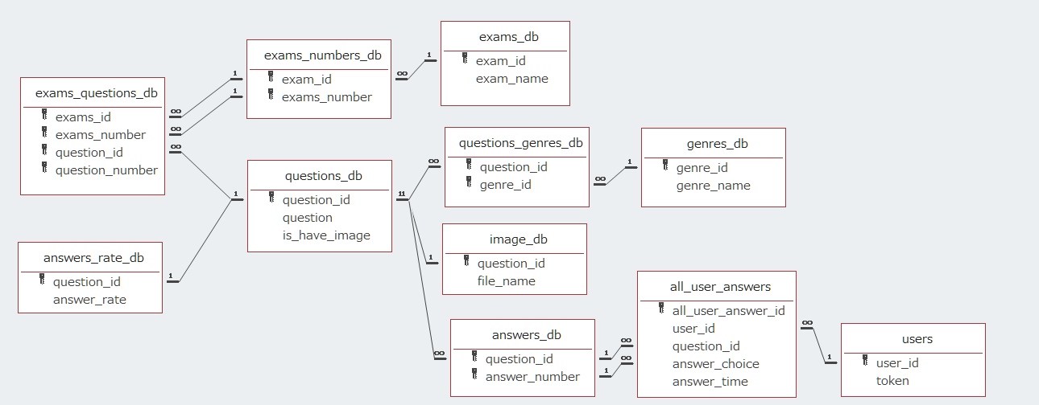
E-R図
 | モバイルアプリ
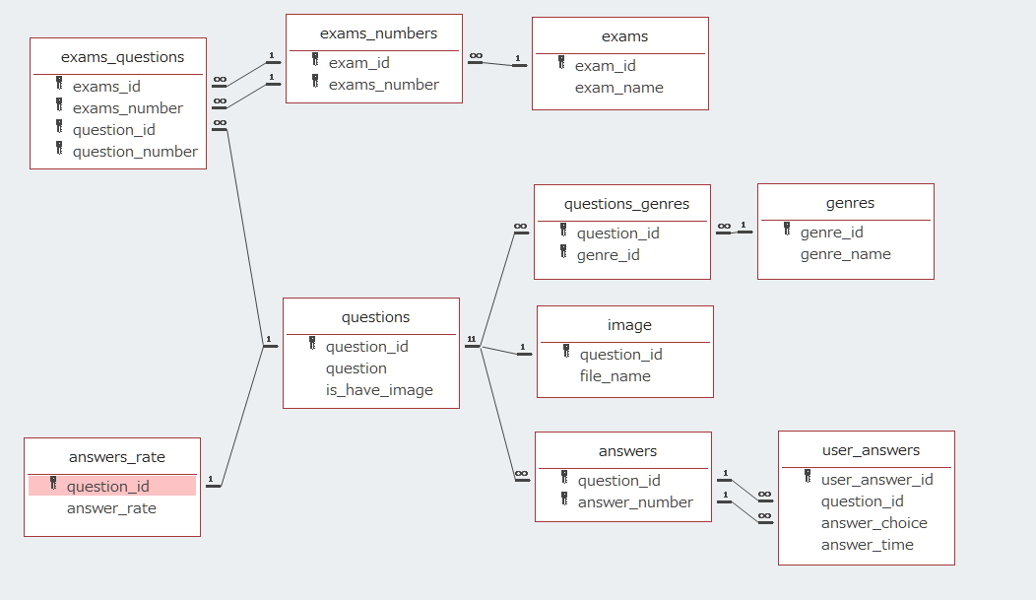

 | DBサーバ

